Richiesta
 |  |  |  |  | 

 | Scelga il suo tasso per il Finanziamento

 | Richiesta per il Finanziamento sovvenzionato
 | (Per favore voglia firmare questo modulo di richiesta ed inviarlo tramite fax, congiuntamente alla richiesta di Finanziamento)
 | Partner |  |  |  | Cliente

 | Nome della società | Esempio SA |  |  | Cognome / Ditta

 | Indirizzo 1 | Via Esempio 25 |  |  | Nome

 | NPA | 9242 |  |  | Località

 | Località | Città Esempio

 | Nome del venditore | Signor Esempio |  |  | Data

 | Veicolo

 | Prezzo netto | CHF 50,000.00 |  |  | Marca

 |  |  | 1 |  | Modello

 | Finanziamento

 | Durata (da 6 a 72 mesi) | 72 | 72 |  | Assicurazione rate
 | bis 72 Monate möglich
 | Acconto | CHF 0.00

 | Importo di finanziamento | CHF 50,000.00 | 500
 | (Importo minimo CHF 500)

 | Tasso d'interesse

 | Tasso di riferimento | 9.95% |  | La commissione di riferimento

 | Il suo tasso d'interesse | 6.00% |  | La commissione desiderata
 | (minimo 0.10%) |  |  | (non superiore alla commissione di riferimento)

 | Finanziamento sovvenzionato

 | Rata clienti Finanziamento: | 72 mesi a | CHF 874.15

 | Importo totale della riduzione | CHF 6,114.95

 | La riduzione della rimunerazione sarà dedotta dall'importo di credito.
 |  |  |  |  |  | (Firma Esempio SA)

 |  |  |  |  |  |  | v 04.2023

Instruzione d'uso


Scelga il suo tasso per il Finanziamento

Ha bisogno di un tasso d'interesse speciale per una promozione?
Vuole accelerare le sue vendite?
Allora può utlizzare il nostro strumento di Finanziamento sovvenzionato e fissare i tassi d’interesse individualmente.

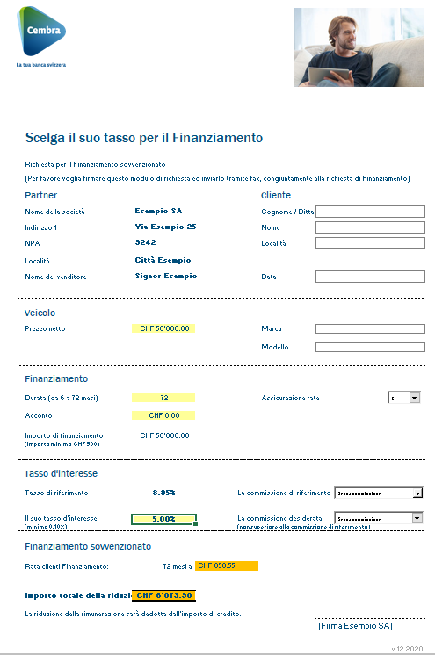
1.

Compilare la richiesta di Finanziamento sovvenzionato, stamparla (conservi una copia per il suo incarto), firmarla e inviarla tramite fax congiuntamente alla richiesta di Finanziamento.

Indicare sulla fattura:
richiedente del Finanziamento,
numero del contratto di Finanziamento, data del contratto di Finanziamento e data.

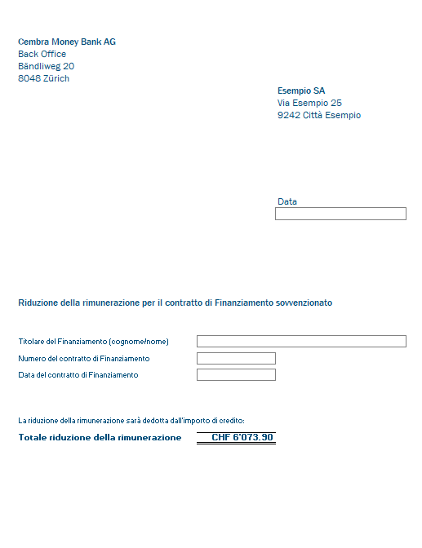

2.
Cliccare su "Giustificativo" nel tool Excel, completare i campi delimitati, stampare il giustificativo e spedirlo insieme alla documentazione del contratto a Cembra Money Bank SA.
Un esemplare è destinato al suo incarto.

3.
La riduzione della rimunerazione sarà
dedotta dall'importo di credito.

 | v 04.2023

